Sheet1
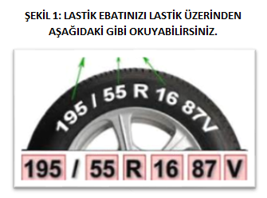
 |  |  |  | LASTİK TALEP VE BİLGİLENDİRME FORMU

 | Adı & Soyadı First Name & Last Name

ÜST SEGMENT ARAÇLARDA ÖN VE ARKA LASTİK EBATLARI FARKLI OLABİLMEKTEDİR.
(GEREKLİ DURUMLARDA DOLDURUNUZ.)
 | Firma Adı Company Name

LASTİKLERİN ÜZERİNDE YAZMAKTADIR (Bkz: ŞEKİL 1)
İSTANBUL İÇİN İLÇE BİLGİSİ ZORUNLUDUR.
 | Tarih Date | Yaz / Kış S / W | Plaka Plate | Adet Qty | Lastik Ebadı Tyre Size | Arka Lastik Ebadı Rear Tyre Size | Kullanıcı Adı Name of User | Cep Telefonu Mobile | İl City | İlçe District | Km | E-Mail
ÖRN | 2021-01-01 | YAZ | 34 ALD 2021 | 4 | 225/45R18 RF | 245/40R18 RF | KE*** YI**** | (5444444444 | İSTANBUL | KADIKÖY | 50,000 | aldtr.lastik@aldautomotive.com | RF | YAZ
ÖRN | 2022-01-01 | KIŞ | 34 ALD 2022 | 4 | 185/65R15 | Aynı | AH** SA**** | (5333333333 | ANKARA |  | 100,000 | aldtr.lastik@aldautomotive.com | - | KIŞ

 | *Lastik sevk süresi ortalama 7-15 gündür.
 | * Lastikler, belirtmiş olduğunuz lokasyonda bulunan bayilere ulaştığında , bildirmiş olduğunuz telefon numarasına 'bayi bilgileri ve ulaştı bilgisi' gönderilmektedir.
 | *Sevk süresini aşan ve SMS ile bildirimin gelmediği durumlarda , tarafımızla iletişime geçmenizi rica ederiz.
 | *Bayiler arası lastik sevkiyatımız bulunmamaktadır. Onay verilmesi durumunda karşı ödemeli olarak , sizin belirleyeceğiniz bir adrese veya kargo şubesine gönderim yapılabilmektedir.
 | *Lastik markasının belirlenmesi , sözleşme şartlarına uygun olarak ve tedarikçi markaların stok durumuna göre değişiklik gösterebilmektedir.

